Sheet2
9月物资采购清单
序号 | 名称 | 申购数量 | 单价（元） | 合计（元） | 备注
1 | 卷纸A | 810卷 | 2.5元/卷 | 2025.00 | 4层卷纸125g
2 | 护手洗手液 | 40瓶 | 12元/瓶 | 480.00 | 意向：馥珮，500ml/瓶
3 | 厕所擦 | 10个 | 5元/个 | 50.00 | 手柄≥30cm
4 | 擦手纸 | 10件 | 160元/件 | 1600.00 | 意向：清风，20包/件
5 | 绿 水 | 15瓶 | 10元/瓶 | 150.00 | 1kg/1瓶
6 | 草 酸 | 5瓶 | 50元/瓶 | 250.00 | 500ml/瓶
7 | 卷纸B | 480卷 | 3元/卷 | 1440.00 | 200g，中高档型
8 | 手 套 | 12盒 | 18元/盒 | 216.00 | 长度≥26cm
9 | 口 罩 | 10盒 | 10元/盒 | 100.00 | 长度≥175mm； 宽度：≥95mm。
10 | 黄色医疗垃圾袋 | 100扎 | 20元/扎 | 2,000.00 | 55*60cm，特厚
11 | 黄色医疗垃圾袋 | 100扎 | 16元/扎 | 1,600.00 | 50*60cm，特厚
12 | 黄色医疗废物袋 | 100扎 | 12元/扎 | 1,200.00 | 45*50cm，特厚
13 | 酒精 | 5件（1件24瓶） | 144元/件 | 720.00 | 500ml/瓶
14 | 红水 | 6瓶（1瓶3.8升） | 24元/瓶 | 144.00 | 意向：超宝
15 | 电池 | 1盒 | 40元/盒 | 40.00 | 10对/盒，5号电池
16 | 84消毒液 | 10件 | 216元/件 | 2160.00 | 1件24瓶，468ml/瓶
17 | 电梯不绣钢保养油 | 1瓶/3.8L | 43元/瓶 | 43.00
18 | 二联一等分打印纸 | 2箱 | 50元/箱 | 120.00 | 间距:2mm张数:1000产品规格:二层/箱
19 | 病理标本转运箱 | 长宽高：30*20*20CM | 380元/个 | 380.00 | 1.箱体材质需防渗漏、防破损，耐酸碱腐蚀，避免标本泄漏污染。 2.配备密封性能良好的盖子，且带有上锁设计，防止转运中意外开启。
 | 遮阳伞 | 1把 | 500元/把 | 500.00 | 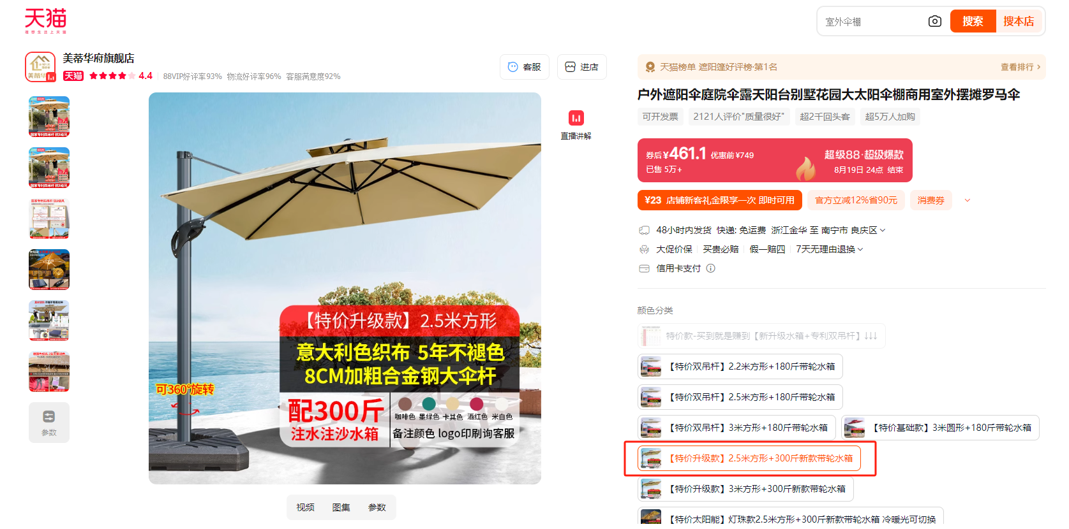 2.5米方形+300斤新款带轮水箱
合计 |  |  |  | 15218.00

